гсс
ГСС = главная страница сайта |  |  |  |  |  |  |  | календарь активный (гкс) | ← | календарь привязан к ККС

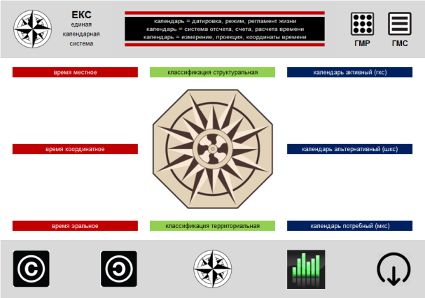
 |  |  |  |  |  |  |  | при нажатии на это поле открывается ГКС

 |  |  |  |  |  |  |  | календарь альтернативный (шкс) | ← | календарь привязан к ККС

 |  |  |  |  |  |  |  | при нажатии на это поле открывается ШКС

 |  |  |  |  |  |  |  | календарь потребный (мкс) | ← | календарь привязан к ККС

 |  |  |  |  |  |  |  | при нажатии на это поле открывается МКС

 |  |  |  |  |  |  |  | ссылки на другие значки, объекты, поля будут даны в следующих спринтах

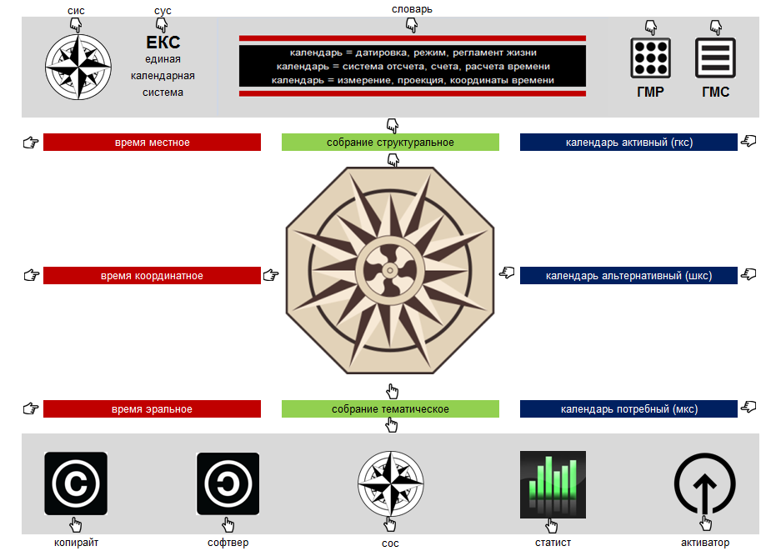
 | при нажатии на этот значок открывается ККС (коллекция календарных систем),
 | в которой выбирается необходимая календарная система

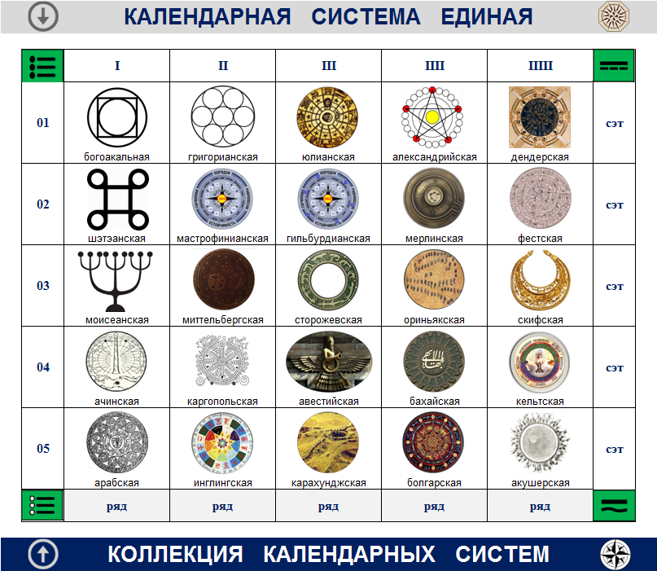

 | при нажатии на этот значок открывается БОС/ГКС (базовое окно григорианской календарной системы),
 | в котором выбирается необходимый раздел: а) практический/табличный; б) теоретический/текстовый

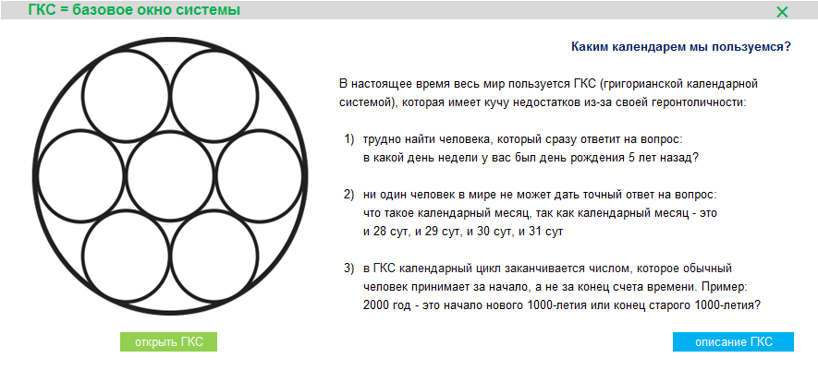

при нажатии на |  |  | → | открыть ГКС
открывается |  |  |  | ↓
меню, |  | → | форматы |  | ×
в котором |  |  |  |  |  |  | табличный раздел системы
выбирается |  |  | от р.х.
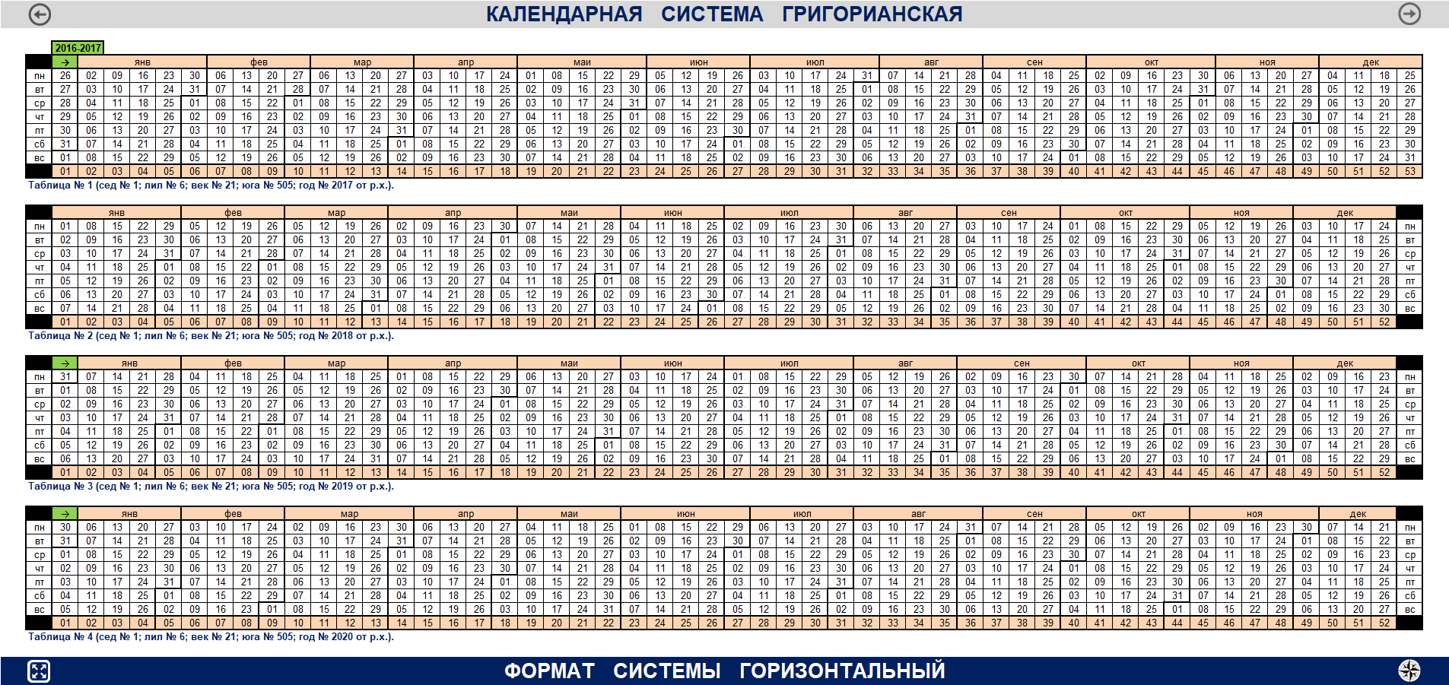
необходимая |  |  |  | по вертикали |  | →
опция для |  |  |  | по диагонали |  | →
открытия |  |  |  | по горизонтали |  | →
формата кс
 |  |  | от г.э.
 |  |  |  | по вертикали |  | →
 |  |  |  | по диагонали |  | →
 |  |  |  | по горизонтали |  | →

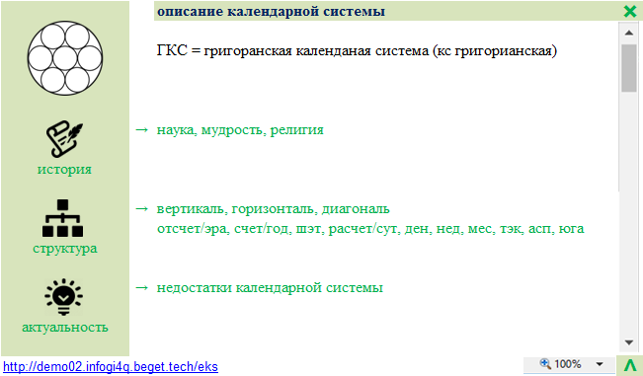
при нажатии на |  |  | → | описание ГКС |  |  | текстовый раздел системы
открывается |  |  |  | ↓
окно кс,
в котором
выбирается
пункт |  |  | →
меню для
открытия |  |  | →
раздела кс
 |  |  | →

